Menu

Curso Básico de Excel
 | TU FUTURO COMIENZA HOY

Qué es Excel
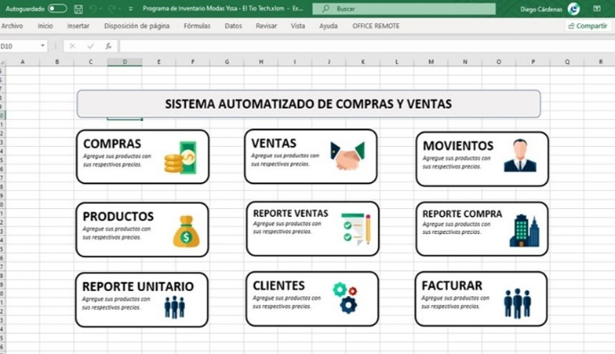
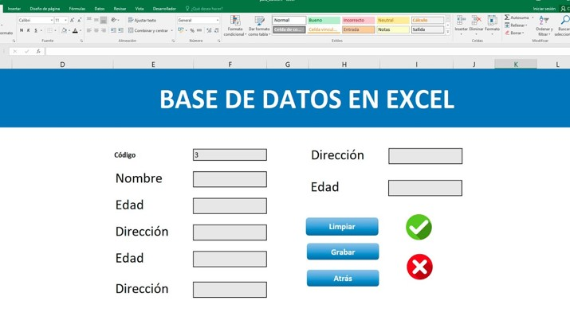
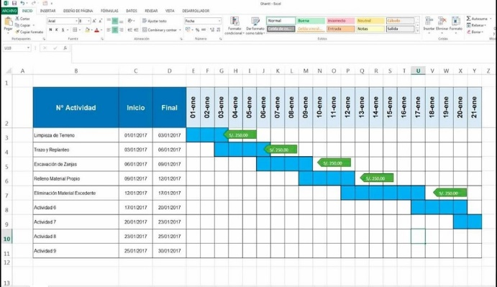

Okay… Excel es:

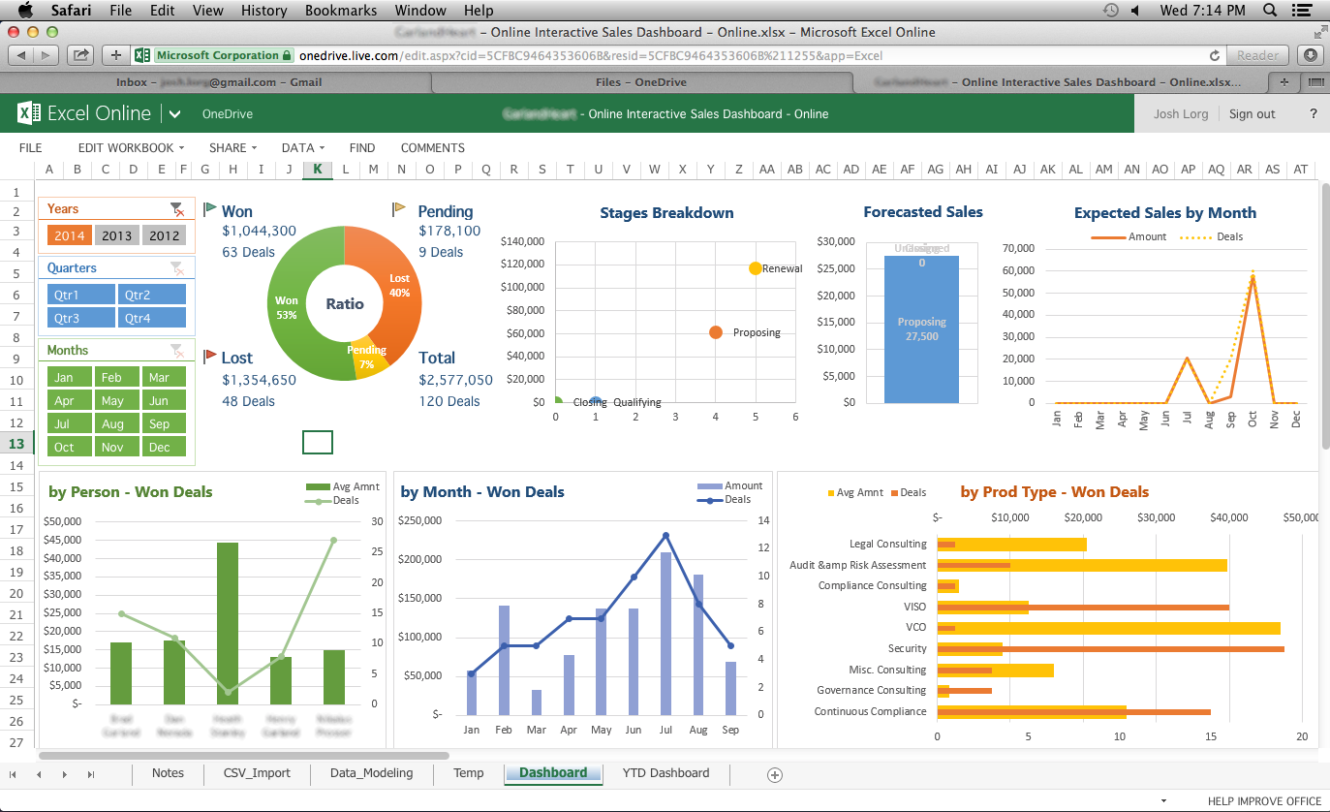
Excel es un programa de software desarrollado por la compañía Microsoft y está disponible en Windows, MacOS, Android y iOS. Este programa forma parte de la suite ofimática de Office junto con otros programas muy conocidos como Word, PowerPoint, entre otros.
¿Qué es Excel?

Excel es un programa enfocado en el almacenamiento y procesamiento de datos. Pertenece a la categoría de programas informáticos conocida como hojas de cálculo.
Hoy en día son utilizadas para un sinfín de aplicaciones donde se necesita trabajar con datos tabulares.
¿Para qué sirve este programa?

- Análisis de datos teóricos y experimentales.
- Crear de gráficas de análisis y diagramas que ayuden a interpretar datos.
- Generar tus horarios, creación de programas, entre otras muchas cosas que pueden facilitar varias tareas.
- Calcular un flujo de caja y hacer análisis económicos de tu negocio o empresa.
- Hacer inventarios de entradas y salidas o disponibilidad de productos
- Creación de bases de datos, ya sea de personal, alumnos, productos, requerimientos, etc.
- Procesamiento de datos para la toma de decisiones
- Diagramas de Gantt para la gestión de proyectos
- Etcétera, etcétera, etcétera.
¿Qué se puede hacer con Excel?

Cómo instalarlo
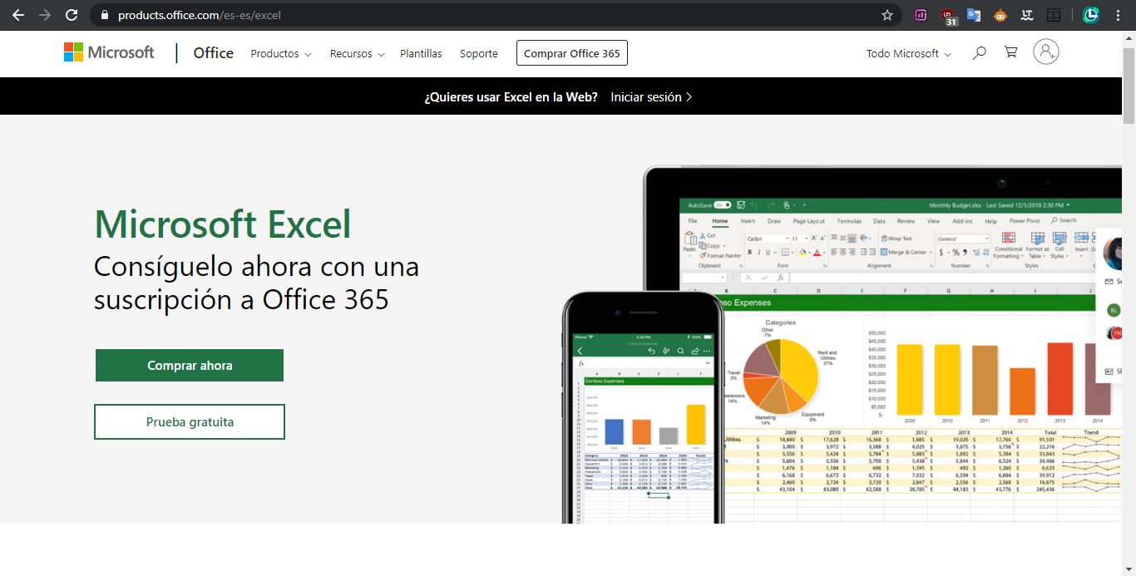
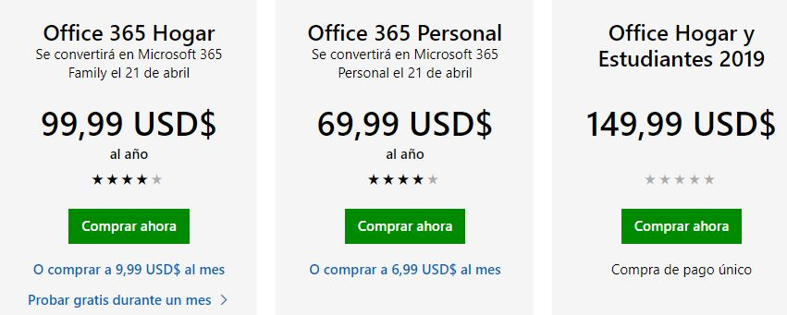
Cómo instalar Microsoft Excel
 | Volver al Menú

Para poder utilizarlo sin restricciones, es necesario adquirir una licencia. En el siguiente capítulo se verá a mayor detalle las distintas versiones de Excel que existen y las ventajas y desventajas de cada uno, pero por el momento nos quedaremos con la manera oficial de adquirir este programa.
El siguiente link te redirige a la página oficial de Microsoft Office, desde ahí podrás adquirir Microsoft Excel según el plan o precio que mejor te convenga: https://products.office.com/es-es/excel
Suite Microsoft Office

BackStage de Excel
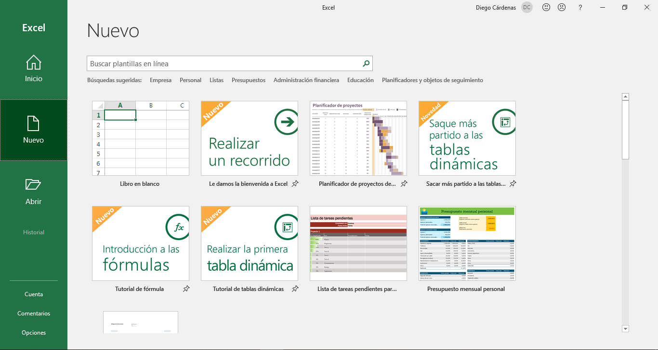
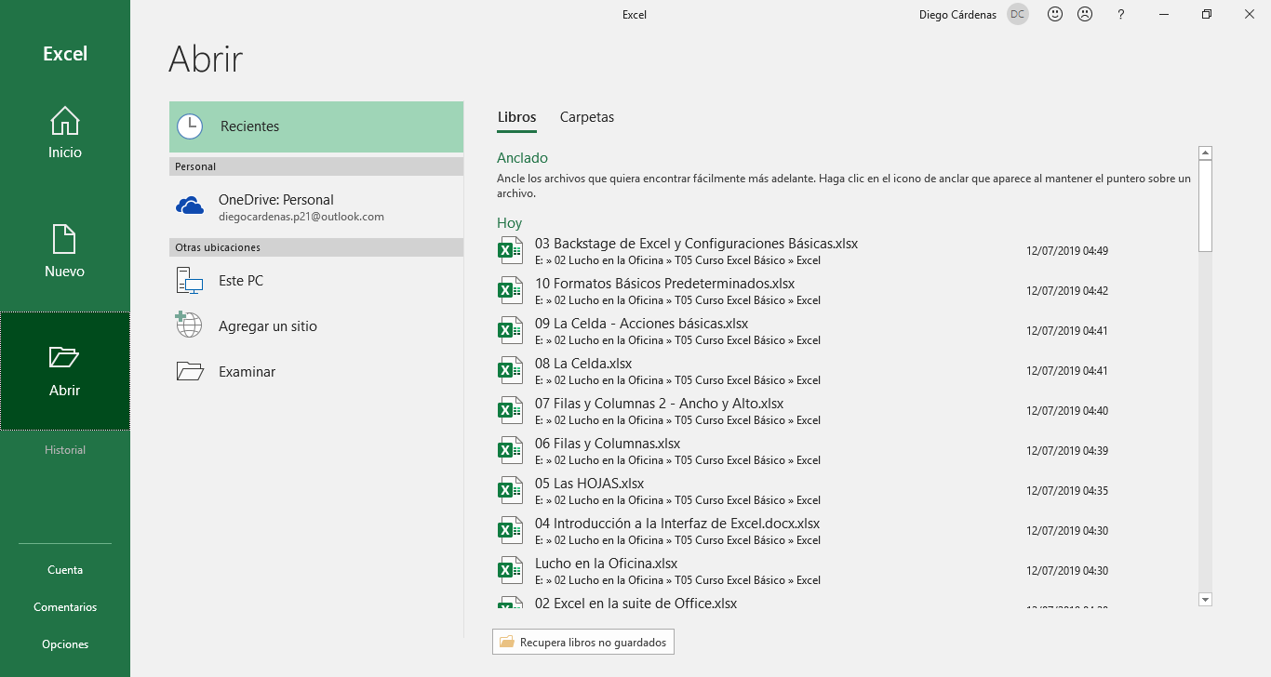
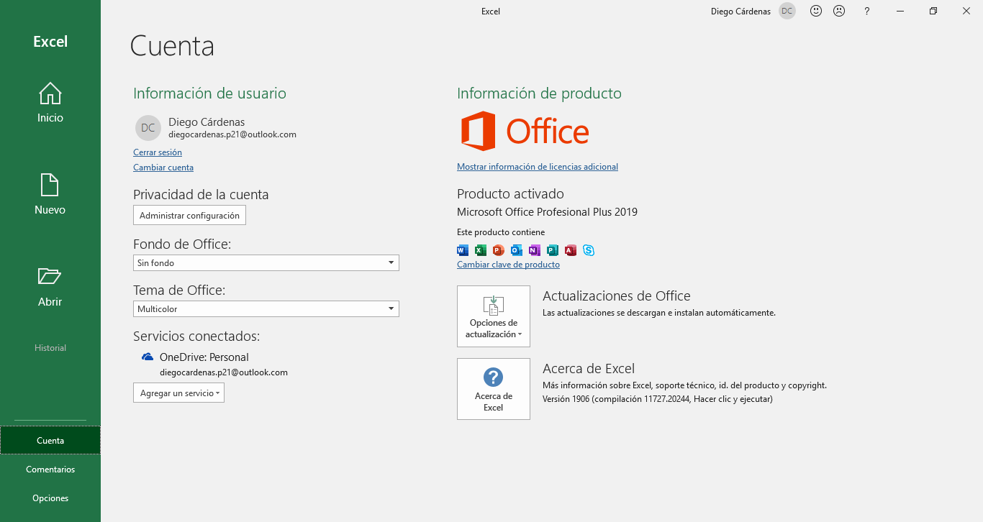
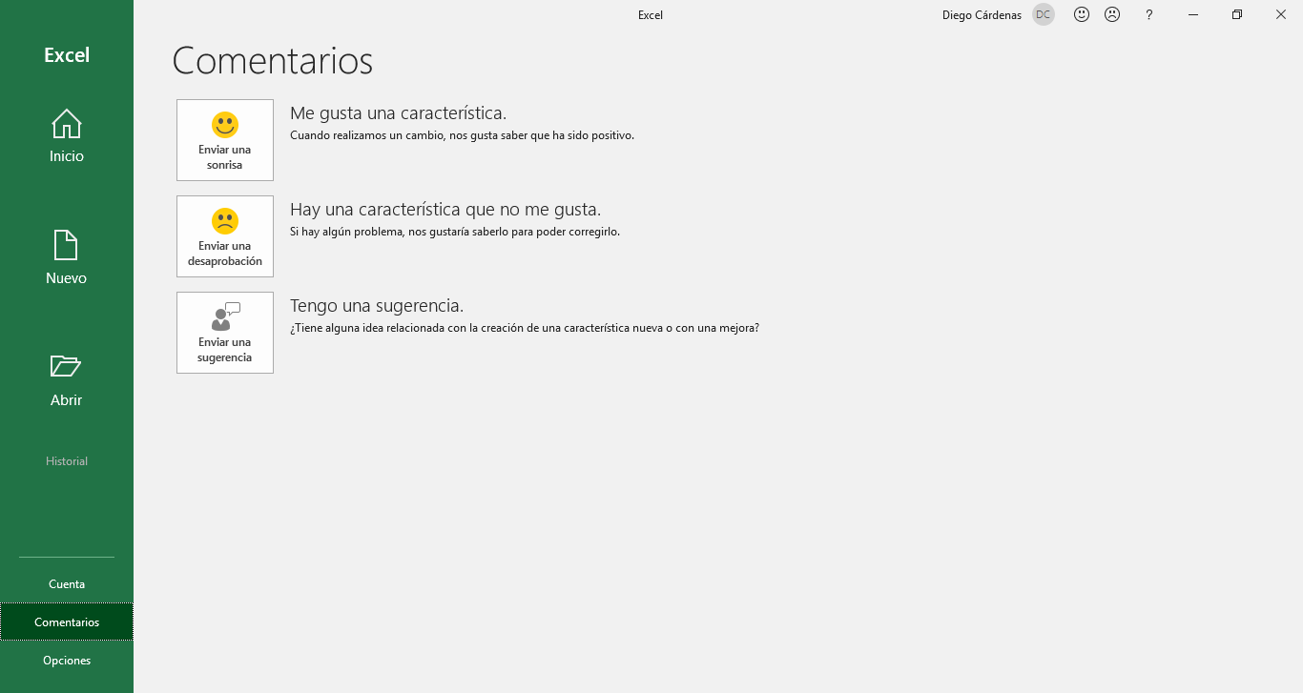
BackStage de Excel y Configuraciones Básicas

La vista BackStage de Excel nos muestra las opciones para crear un nuevo documento, abrir uno existente, usar plantillas, imprimir e incluso compartir archivos.
Accedemos a esta vista automáticamente cuando iniciamos Excel desde su acceso directo; y si abrimos un documento, basta con hacer clic en la pestaña Archivo para acceder a esta vista y que, por cierto, es ligeramente diferente a la anterior.
Vista BackStage

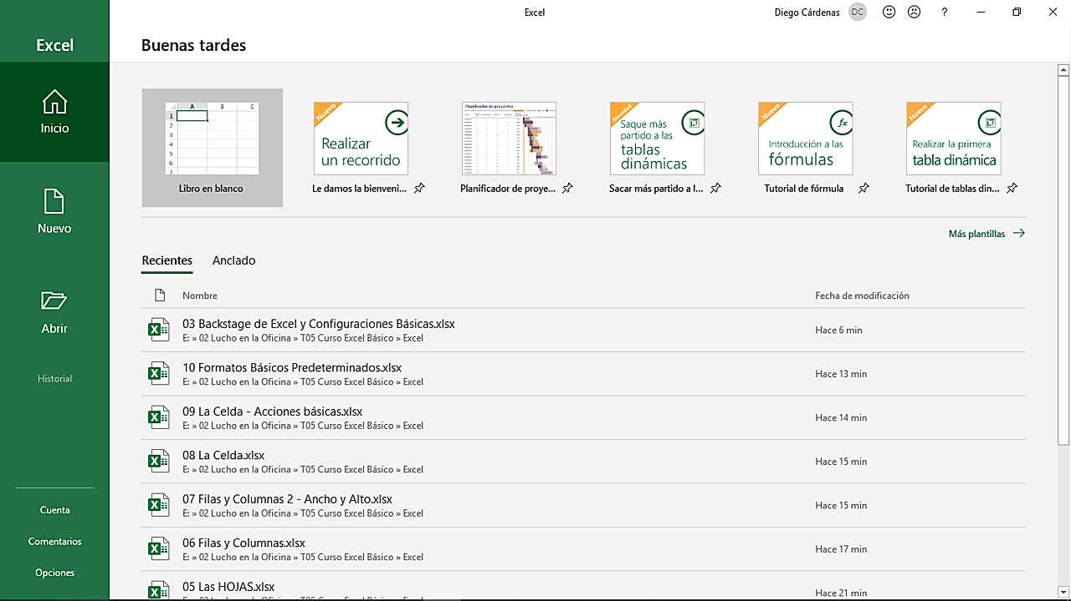
Vista BackStage al iniciar Excel desde su acceso directo.
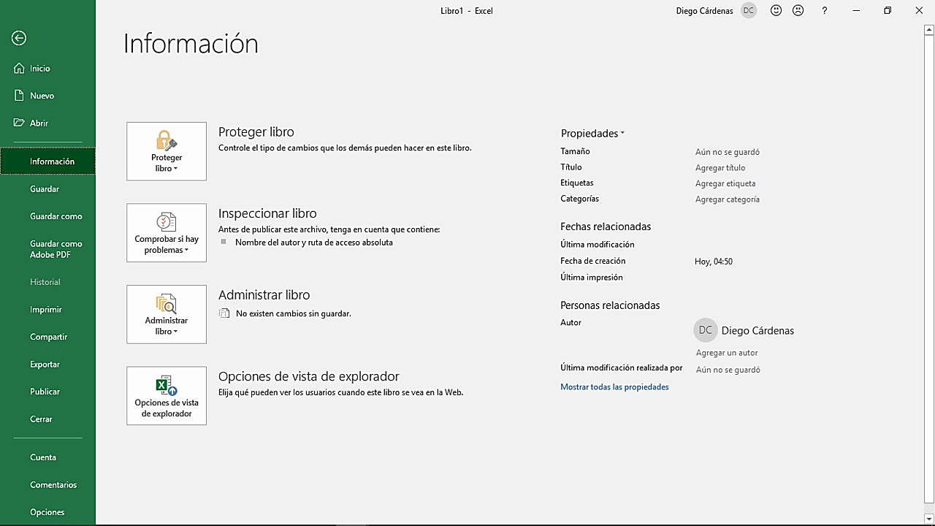
Vista BackStage desde un documento existente.

Al iniciar Excel desde su acceso directo, aparecerá un BackStage con las opciones más básicas para la creación de un documento nuevo. Desde aquí podrás escoger una de las plantillas sugeridas por Office o iniciar desde cero en un libro en blanco, entre otras opciones. | Naturalmente, cuando ya se tiene un libro abierto, la vista BackStage presenta múltiples funciones adicionales. Estas funciones pueden diferir ligeramente dependiendo de la versión de Office en la que se este trabajando.



Diferentes pestañas de la vista BackStage al iniciar Excel desde su acceso directo.

Menú de Opciones
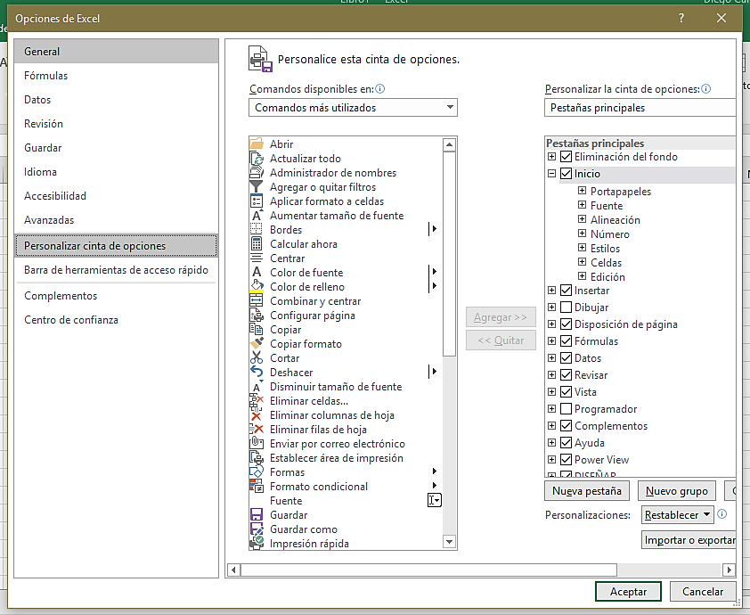
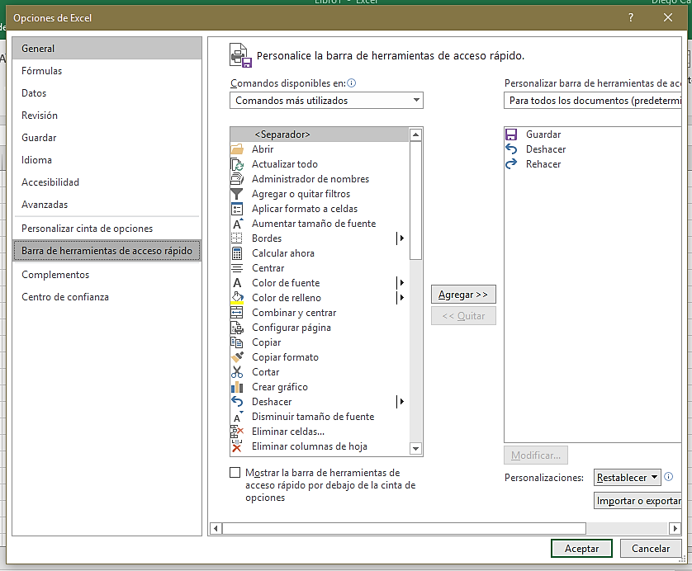
BackStage de Excel y Configuraciones Básicas

El menú de opciones de Excel nos da acceso a una serie de configuraciones que rigen el flujo de trabajo dentro del programa. Aquí encontraremos desde opciones para modificar el color y diseño de la interfaz, hasta configuraciones avanzadas que, en primera instancia, un principiante no debería modificar.
Podemos acceder a este menú desde la vista BackStage o haciendo clic derecho en la cinta de opciones > personalizar la cinta de opciones, entre otras rutas.
Menú de Opciones y Configuraciones

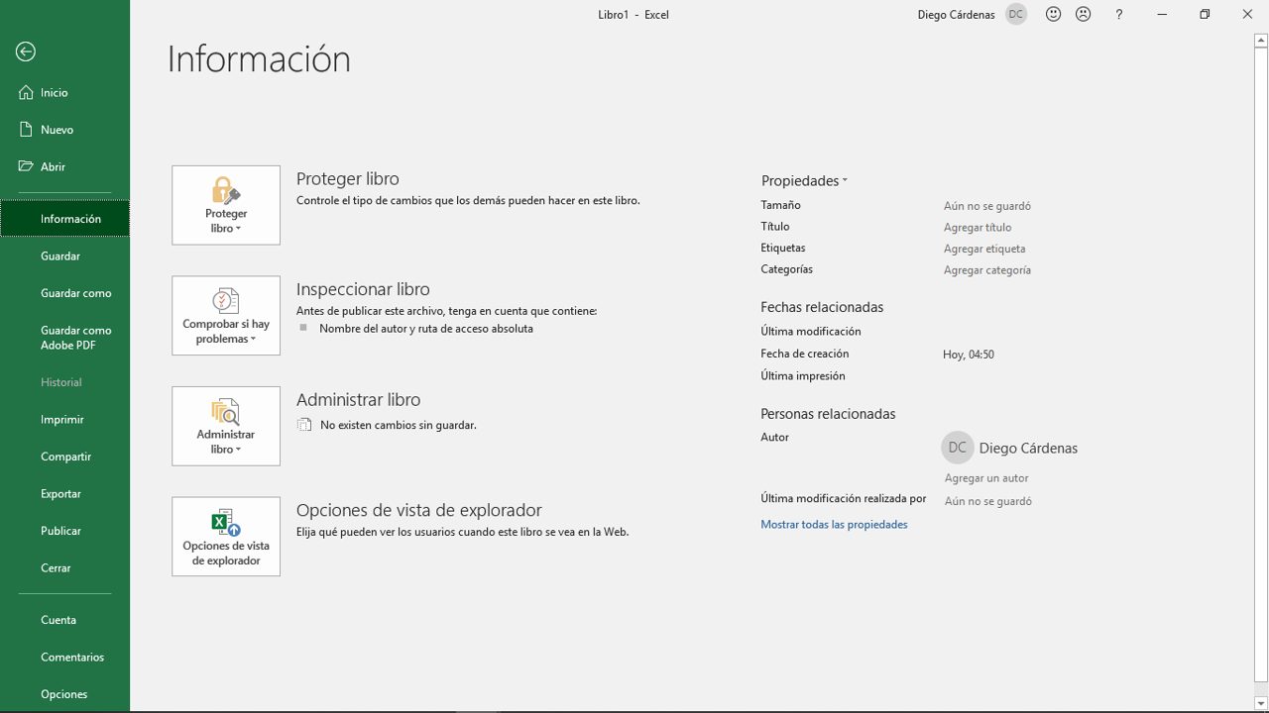
Vista BackStage desde un documento existente.
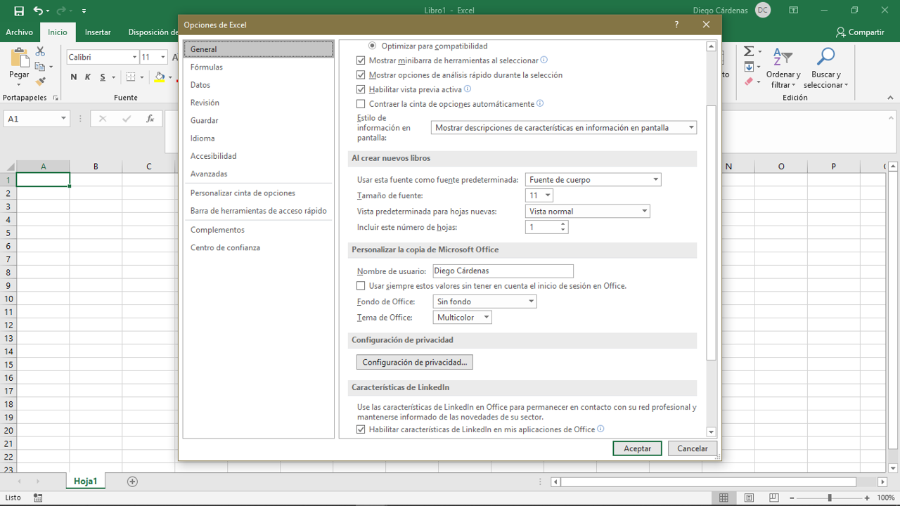
Ventana de Opciones en la interfaz de trabajo.

 | Este menú tiene más probabilidades de ser modificado (al menos visualmente) en las próximas actualizaciones de Office, puesto que todas las demás opciones dentro del BackStage se abren en la misma ventana, a excepción del menú de opciones, que se abre en una ventana nueva dentro de la interfaz de trabajo de Excel.

 | No es recomendable modificar las configuraciones predeterminadas de Excel a menos que sepamos exactamente lo que estamos buscando lograr con dichas alteraciones. En cualquier caso, te invito a explorar todas estas opciones, especialmente para personalizar la cinta de opciones y la barra de herramientas de acceso rápido para adaptarlas a tu estilo de trabajo. Recuerda que puedes volvera a la configuración inicial en la opción Reestablecer.

BackStage
BackStage de Excel y Configuraciones Básicas

La vista BackStage ha sufrido una serie de cambios a lo largo de los años, pero mantiene las funciones básicas que se mencionaron anteriormente. Como se mencionó en un capítulo anterior, las actualizaciones llegan primero a la versión de suscripción Excel 365, por lo que, si cuentas con esta versión, puede que seas el primero en ver el regreso del botón Office.
Una mirada al pasado
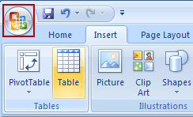
En esta versión se incluyó un botón Office. Nadie sabe qué le paso, si tiene información sobre él, por favor, no dude en contactarse con Microsoft, lo extrañan mucho en casa.
Vista BackStage Excel 2007
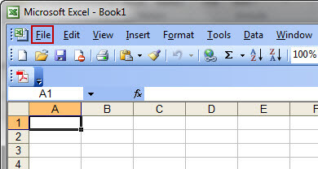
Vista BackStage Excel 2003
 | celdas

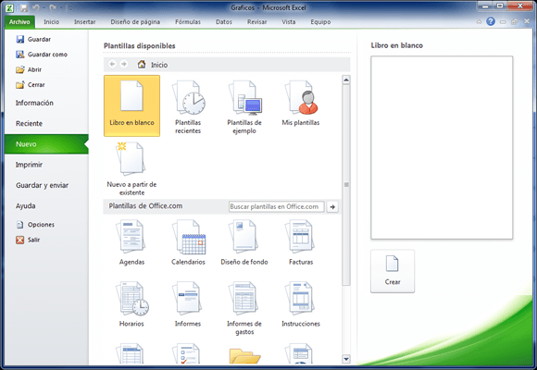
Vista BackStage Excel 2010
Vista BackStage Excel 2019

INTRODUCCIÓN A LA INTERFAZ
INTRODUCCIÓN A LA INTERFAZ DE EXCEL

 | Ventana principal de Excel

1
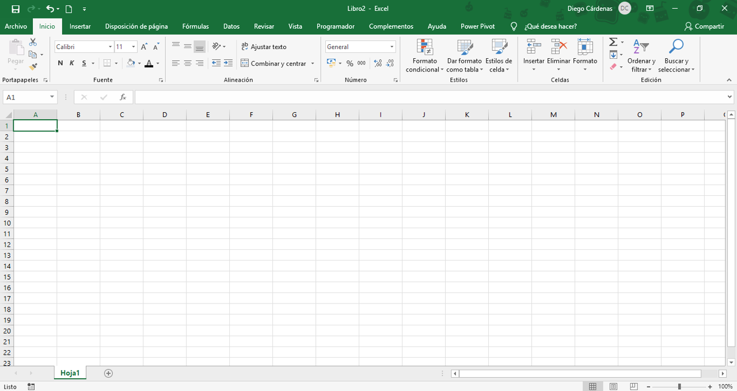

2

3

BARRA SUPERIOR
INTRODUCCIÓN A LA INTERFAZ DE EXCEL
 |  |  |  | Volver al Menú

1 | BARRA SUPERIOR

La barra de herramientas de acceso rápido es una barra de herramientas que se puede personalizar y que contiene un conjunto de comandos independientes de la ficha en la cinta de opciones que se muestra. Esta barra se puede mover desde una de las dos ubicaciones posibles y se le pueden agregar botones que representan comandos.
Barra de herramientas de acceso rápido

 |  |  | Desplegable

Se ubica en la parte central de la barra superior. Por defecto, los documentos se nombran Libro1, Libro 2, etc. Puede editarse solo con hacer clic en el nombre, pero también puedes hacerlo al guardar el documento o desde su carpeta de archivos.
Nombre del documento y programa

 |  | Todos los documentos nuevos 'en blanco' tienen esta denominación.

Ubicada en la parte superior derecha, esta sección muestra información de la cuenta del usuario, como el nombre, correo y una foto. Además, si usas un dispositivo Windows, encontrarás a la derecha los botones de cerrar, minimizar y maximizar, o a la izquierda, si es que usas MacOS.
Información de la cuenta y más accesos rápidos

 |  |  | Opciones de presentación de la cinta de opciones.

CINTA DE OPCIONES
INTRODUCCIÓN A LA INTERFAZ DE EXCEL
 |  |  | Volver al Menú

2 | CINTA DE OPCIONES

Aquí se agrupan los botones según las funciones que realizan. Algunas tienen un menú desplegable en la parte inferior derecha para acceder a más configuraciones.
Pestañas y comandos

 |  | Grupo 'Número'

ESPACIO DE TRABAJO
INTRODUCCIÓN A LA INTERFAZ DE EXCEL
 |  |  |  |  |  | Volver al Menú

3 | ESPACIO DE TRABAJO

A
Muestra la referencia de la celda actual, la referencia del área de celdas seleccionada o el nombre del área. En caso de ser una celda combinada, mostrará la clave de la celda superior izquierda.
Barra de fórmulas
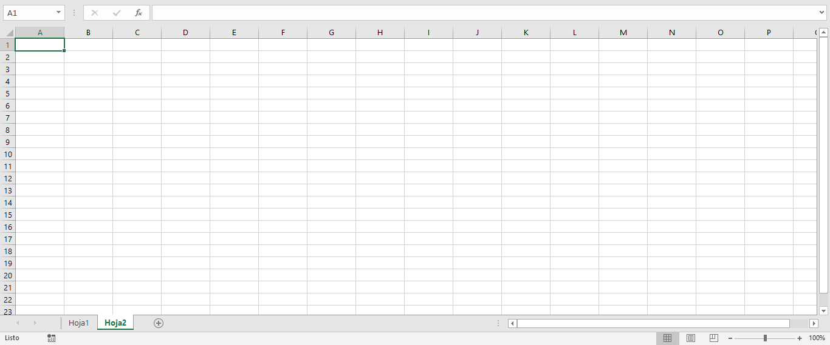
A
B
C
D
E

B
Es el espacio en el que aparecen los valores o las expresiones que escribimos en las celdas. Lo que veamos en esta barra puede no coincidir con lo que se muestra en las celdas.
Cuadro de nombres

C
Desde aquí se puede navegar por las hojas que componen al libro en el que se está trabajando. No hay límite práctico de la cantidad de hojas que pueden crearse.
Pestañas de hojas

 |  | tipos de datos

D
Excel tiene una variedad de opciones de vista que te pueden ayudar en diferentes tareas, especialmente cuando vas a imprimir una hoja de cálculo.
Tipos de vistas y Zoom
 |  | Producto | Cantidad | Precio | Fecha
 |  | Laptop | 2 | 2500 | 2026-08-28
 |  | texto | numero | numero | fecha

E
Es el espacio donde se encuentran las celdas y donde se realiza el ingreso y procesamiento de datos.
Workflow

